履歴書
履 歴 書 |  |  |  |  |  |  |  |  |  |  | 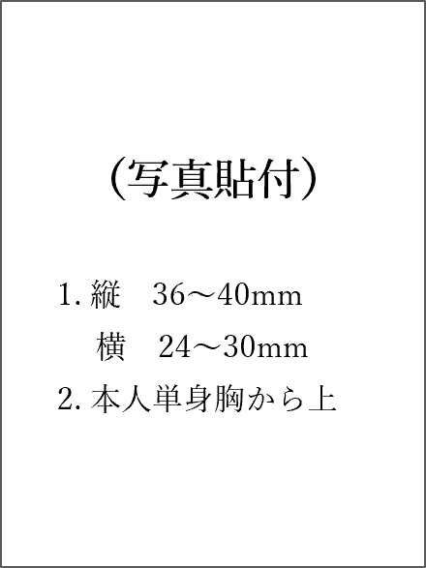

 |  |  |  |  | 年 |  | 月 |  | 日現在

ふりがな |  |  |  | 性別 | 生年月日
氏 名 |  |  |  |  |  |  |  |  |  | 生
 |  |  |  |  |  |  |  | （満 |  | 歳）
ふりがな |  |  |  |  |  |  |  |  |  | 電話番号
現 住 所 |  | 〒

ふりがな |  |  |  |  |  |  |  |  |  | 電話番号
帰省先住所 |  | 〒

携帯電話 |  |  | メールアドレス
西暦 | 月 |  |  | 学歴・職歴 |  | （義務教育課程の記入は不要）

趣味・特技 |  |  |  | 免許・資格

ゼミ/研究 /卒業論文 |  | テーマ： |  |  |  | 指導教員：

クラブ/ サークル活動 又はアルバイト

自己PR

志望動機

希望職種 |  |  |  | 希望勤務地
※「性別」欄の記入は任意です。文字サイズは10pt以上で入力してください。

 |  |  |  |  |  | 希望勤務地
 |  |  |  |  |  | 東京都
 |  |  |  |  |  | 埼玉県
 |  |  |  |  |  | 第一希望：東京都 第二希望：埼玉県
 |  |  |  |  |  | 第一希望：埼玉県 第二希望：東京都
 |  |  |  |  |  | 希望なし（東京都・埼玉県どちらでも可）
 |  |  |  |  |  | 希望なし（全国可）
 |  |  |  |  |  | その他

記入例
記 入 例
履 歴 書 |  |  |  |  |  |  |  |  |  |  |  |  |  |  | 

 |  |  |  |  |  | 2024 |  |  | 年 | 3 | 月 | 1 | 日現在

ふりがな |  | にっしょう たろう |  |  |  |  | 性別 |  | 生年月日
氏 名 |  | 日昭 太郎 |  |  |  |  | 男 |  | 2003-01-01 |  |  |  |  | 生
 |  |  |  |  |  |  |  |  |  |  |  | （満 | 21 | 歳）
ふりがな |  | とうきょうとみなとくきたあおやま |  |  |  |  |  |  |  |  |  |  |  | 電話番号
現 住 所 |  | 〒 | 107-0061 |  |  |  |  |  |  |  |  |  |  | 03-3402-7151
 |  | 東京都港区北青山2-7-9
ふりがな |  |  |  |  |  |  |  |  |  |  |  |  |  | 電話番号
帰省先住所 |  | 〒

携帯電話 |  | 070-XXXX-XXXX |  |  | メールアドレス |  |  | XXXXXX@XXXX.co.jp
西暦 | 月 |  |  |  |  |  | 学歴・職歴 |  |  | （義務教育課程の記入は不要）
2018 | 4 | ○○高等学校 入学
2021 | 3 | ○○高等学校 卒業
2021 | 4 | ○○大学 ○○学部 ○○学科 入学
2025 | 3 | ○○大学 ○○学部 ○○学科 卒業見込み
 |  | 以上

趣味・特技 |  | ○○○○・・・ |  |  |  |  | 免許・資格 |  |  | ○○○○・・・

ゼミ/研究 /卒業論文 |  | テーマ： |  | ○○○○・・・ |  |  |  |  |  | 指導教員： |  |  | ○○教授
 |  | ○○○○・・・
クラブ/ サークル活動 又はアルバイト |  | ○○○○・・・

自己PR |  | ○○○○・・・

志望動機 |  | ○○○○・・・

希望職種 |  | 電気設備施工管理 |  |  |  |  | 希望勤務地 |  |  | 東京都
※「性別」欄の記入は任意です。文字サイズは10pt以上で入力してください。

 |  |  |  |  |  |  |  |  |  | 希望勤務地
 |  |  |  |  |  |  |  |  |  | 東京都
 |  |  |  |  |  |  |  |  |  | 埼玉県
 |  |  |  |  |  |  |  |  |  | 第一希望：東京都 第二希望：埼玉県
 |  |  |  |  |  |  |  |  |  | 第一希望：埼玉県 第二希望：東京都
 |  |  |  |  |  |  |  |  |  | 希望なし（東京都・埼玉県どちらでも可）
 |  |  |  |  |  |  |  |  |  | 希望なし（全国可）
 |  |  |  |  |  |  |  |  |  | その他

